DETALHE_CUSTO
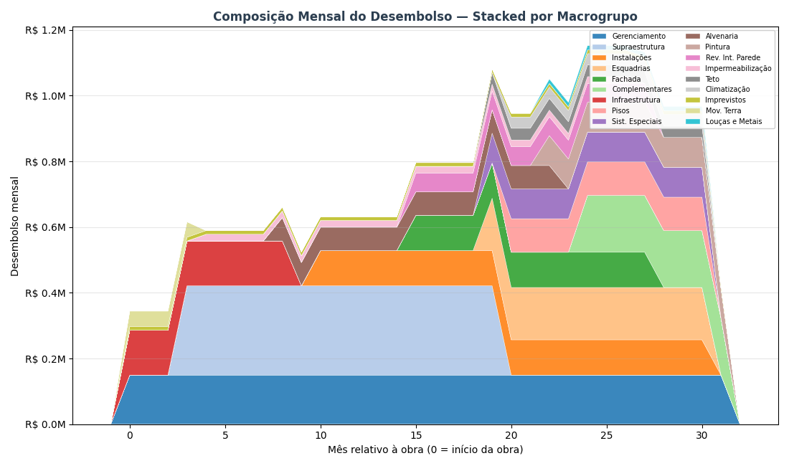
DETALHAMENTO DO CUSTO DE OBRA — POR MACROGRUPO
Como os R$ 24.45 milhões (R$ 4,159/m² AC) se distribuem entre os 18 macrogrupos ao longo dos 32 meses de obra

DE ONDE VEM ESSE CUSTO — METODOLOGIA PARAMÉTRICA V2 HÍBRIDO
O custo de obra de R$ 24.45 milhões foi calculado pelo paramétrico V2 Híbrido da Cartesian — metodologia que combina três fontes de dados: 1) QUANTITATIVOS — extraídos do modelo BIM (IFC) do Armínio Tavares: volumes de concreto, área de fôrma, m² de alvenaria, m² de revestimento, kg de aço, unidades de esquadrias, etc. Para o Armínio Tavares: 5,878 m² AC, 8.653,8 m³ de concreto (0,694 m³/m²), ~122 mil m² de área de parede, 24 pavimentos. 2) PUs CALIBRADOS — Preços Unitários (R$/unidade) calibrados contra uma base histórica de 126 projetos Cartesian já executados no litoral SC. A base tem 4.210 PUs cross-projeto e permite ajustar o preço por tipologia, padrão de acabamento e região. 3) ÍNDICES DERIVADOS — 29 índices que ajustam o custo final conforme o briefing do Armínio Tavares: fundação em hélice contínua, laje convencional, padrão médio-alto, fachada cerâmica, 1 subsolo, gerador, piscina aquecida, 2 elevadores. O resultado é agrupado nos 18 MACROGRUPOS abaixo — estrutura padrão Cartesian para orçamentos paramétricos. Cada macrogrupo representa uma disciplina coerente da obra (ex: 'Supraestrutura' = todo o sistema estrutural em concreto armado; 'Instalações' = hidráulica + elétrica + gás + telecom). Benchmark do segmento Médio (8-15k m² AC): mediana R$ 3.337/m², faixa P25-P75 R$ 2.974-3.710. Armínio Tavares em R$ 4,159/m² — levemente acima da mediana, coerente com padrão Médio-Alto.

TABELA INTERATIVA — EDITE OS MESES E A CURVA REDISTRIBUI AUTOMATICAMENTE
▸ As colunas LARANJAS são editáveis: altere o R$ Total, Mês início ou Mês fim de qualquer macrogrupo e a distribuição mensal (colunas M1 a M32) recalcula automaticamente via fórmulas. ▸ As células AZUIS na grade mostram visualmente a JANELA ATIVA de cada macrogrupo (efeito Gantt) — quanto mais forte a cor, maior o desembolso daquele macrogrupo naquele mês. ▸ A última linha 'Acumulado %' mostra a CURVA S ao vivo via data bars azuis — dá pra ver quando o projeto atinge 25%, 50%, 75% e 100% do desembolso. ▸ IMPORTANTE: esta tabela é ferramenta de EXPLORAÇÃO visual. Os valores de VPL/TIR/Monte Carlo nas outras abas NÃO são recalculados automaticamente — para propagar mudanças ao modelo financeiro, edite premissas-viabilidade.json e rode o script novamente.

Macrogrupo | R$ Total | Mês ini | Mês fim | Dur. | R$/mês | 1 | 2 | 3 | 4 | 5 | 6 | 7 | 8 | 9 | 10 | 11 | 12 | 13 | 14 | 15 | 16 | 17 | 18 | 19 | 20 | 21 | 22 | 23 | 24 | 25 | 26 | 27 | 28 | 29 | 30 | 31 | 32
Gerenciamento | R$ 4,783,672 | 1 | 32
Infraestrutura | R$ 1,228,124 | 1 | 9
Imprevistos | R$ 361,264 | 1 | 32
Mov. Terra | R$ 188,095 | 1 | 4
Supraestrutura | R$ 4,617,414 | 4 | 20
Impermeabilização | R$ 470,100 | 5 | 27
Alvenaria | R$ 1,067,219 | 9 | 23
Instalações | R$ 2,255,138 | 11 | 31
Fachada | R$ 1,393,983 | 16 | 28
Rev. Int. Parede | R$ 746,552 | 16 | 28
Esquadrias | R$ 1,910,337 | 20 | 31
Sist. Especiais | R$ 1,088,450 | 20 | 31
Teto | R$ 426,839 | 20 | 31
Pisos | R$ 1,121,985 | 21 | 31
Climatização | R$ 376,680 | 21 | 31
Pintura | R$ 908,984 | 23 | 32
Louças e Metais | R$ 117,600 | 23 | 31
Complementares | R$ 1,383,101 | 25 | 32
TOTAL
% do total / mês
Acumulado R$
Acumulado % (curva S)

COMO A JANELA TEMPORAL DE CADA MACROGRUPO FOI DEFINIDA
Cada macrogrupo tem uma JANELA DE EXECUÇÃO — os meses da obra em que aquele serviço está ativo no canteiro. Dentro da janela, o custo total do macrogrupo é distribuído UNIFORMEMENTE (R$/mês médio = custo ÷ duração). Isso simplifica o cálculo e é suficiente para uma análise de viabilidade — um BIM 4D com cronograma Primavera daria mais precisão, mas o ganho em termos de VPL/TIR é marginal (<3%). As janelas foram definidas com base no sequenciamento típico de obras verticais de padrão médio-alto, referência: histórico Cartesian de projetos similares no litoral SC. A lógica construtiva segue três fases: ▸ FASE 1 — meses 1 a 8 (Estrutural): Mobilização, movimentação de terra, fundações (hélice contínua) e início da supraestrutura. Serviços 'que não podem esperar' — concreto, armação, fôrma. Cerca de 15-20% do custo total concentrado aqui. ▸ FASE 2 — meses 8 a 22 (Intensiva): Subida da supraestrutura + alvenaria + instalações embutidas + revestimentos internos + fachada. É a fase MAIS INTENSA em desembolso — concreto, aço, tijolo, eletrodutos, tubulações, reboco. Concentra 50-60% do custo total. Pico do fluxo de caixa negativo. ▸ FASE 3 — meses 18 a 30 (Acabamento): Pisos, pintura, teto, esquadrias, louças, metais, fachada externa, sistemas especiais, elevadores, complementares. Fluxo 'longo e diluído': muitos fornecedores diferentes, entregas escalonadas, dependências entre serviços. ~25-30% do custo. DOIS MACROGRUPOS SÃO LINEARES NA JANELA INTEIRA (1-30): 'Gerenciamento' (equipe indireta de obra, canteiro, ART) e 'Imprevistos' (reserva de contingência) — custos que acompanham a obra do início ao fim, sem concentração.

LIMITAÇÕES DO MODELO TEMPORAL — O QUE O MODELO NÃO CAPTURA
Para ser transparente: a distribuição temporal por macrogrupo é uma APROXIMAÇÃO. O que o modelo NÃO captura e que pode mudar na execução real: • Distribuição uniforme dentro da janela é irreal em alguns serviços. Por exemplo, 'Supraestrutura' na prática tem curva S própria (mais concreto no meio dos 24 pavimentos, menos no início e no topo). O modelo assume linear — erro de ±8% no R$/mês pontual, mas a SOMA total está correta. • Curva de pagamento ao fornecedor ≠ curva física de execução. Concreto é pago 30 dias após a entrega; aço é pago antecipado à compra. O modelo usa a curva física (ignora os prazos de 30-60 dias de pagamento). Em análise de fluxo de caixa real, adicionar 30 dias de prazo médio suavizaria o pico negativo em ~R$ 1-2M. • Chuvas, atrasos e replanejamento não estão modelados. A premissa é que o prazo de 30 meses é cumprido. Se houver atraso de 3 meses, o fluxo estica e o VPL piora ~R$ 0,8M (TMA × 3 meses × exposição). • O valor por macrogrupo vem do PARAMÉTRICO (±10-15% de incerteza) — não de um orçamento executivo item-a-item. Para cotações reais em RFP, considerar que cada macrogrupo pode variar dentro dessa faixa. Para decisão de viabilidade (ir / não ir), o modelo atual é adequado. Para construtabilidade, cronograma Primavera e SFH bancário, seria necessário um BIM 4D + orçamento executivo.

VISUALIZAÇÕES

▸ Gráfico 1 — Gantt: janela temporal de cada macrogrupo (cor = magnitude do custo)
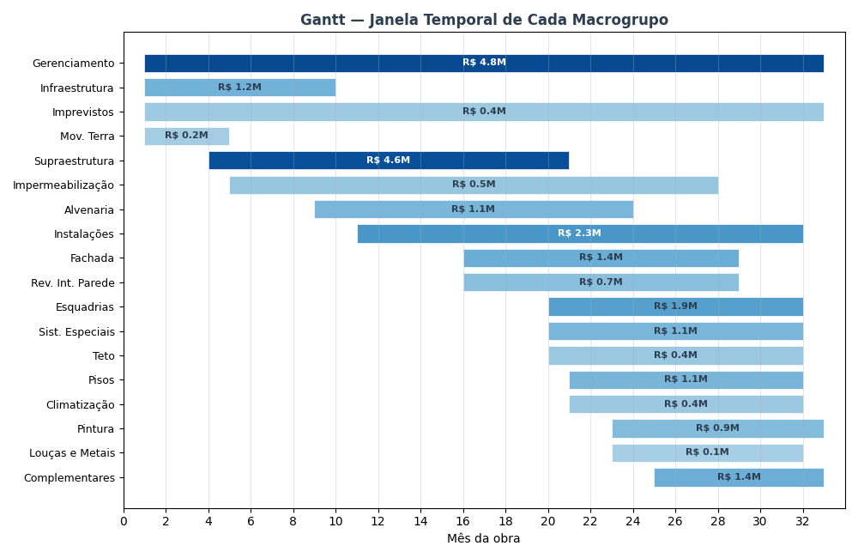

▸ Gráfico 2 — Curva S: desembolso acumulado da obra (% do custo total por mês)
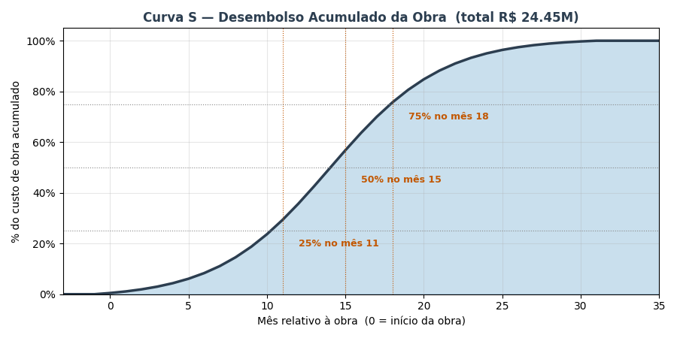

▸ Gráfico 3 — Composição mensal: quanto cada macrogrupo contribui em cada mês

FLUXO_CAIXA
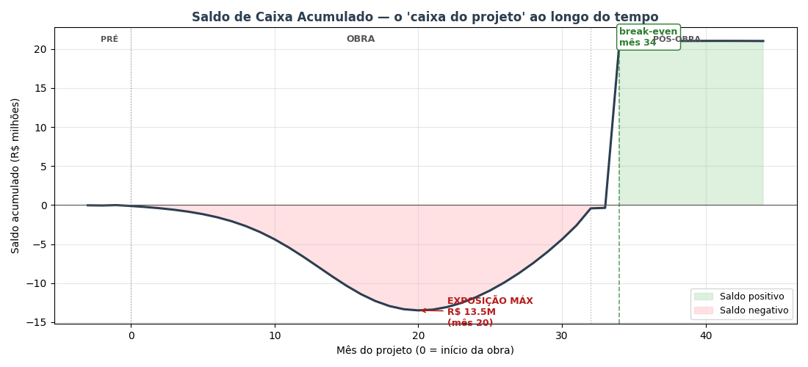
FLUXO DE CAIXA MENSAL — 48 meses (3 pré-lançamento + 32 obra + 12 pós-obra)
COMO LER: cada coluna é 1 mês do projeto. Colunas B–E são subtotais por fase (TOTAL / PRÉ-LANÇ / OBRA / PÓS-OBRA). Os blocos VERDE = ENTRADAS de caixa (vendas). VERMELHO = SAÍDAS (custos). CINZA = RESULTADO (entradas − saídas). O 'Saldo mensal' fica verde quando positivo, vermelho quando negativo. O 'Saldo acumulado' é o 'caixa do projeto' ao longo do tempo — o ponto mais negativo dele é a EXPOSIÇÃO MÁXIMA (capital que a incorporadora precisa ter disponível). O mês em que o acumulado volta a zero é o BREAK-EVEN de caixa.

Linha / Mês do projeto → | TOTAL | PRÉ-LANÇ | OBRA | PÓS-OBRA | -3 | -2 | -1 | 0 | 1 | 2 | 3 | 4 | 5 | 6 | 7 | 8 | 9 | 10 | 11 | 12 | 13 | 14 | 15 | 16 | 17 | 18 | 19 | 20 | 21 | 22 | 23 | 24 | 25 | 26 | 27 | 28 | 29 | 30 | 31 | 32 | 33 | 34 | 35 | 36 | 37 | 38 | 39 | 40 | 41 | 42 | 43 | 44
Fase do projeto |  |  |  |  | Pré 1 | Pré 2 | Pré 3 | Obra 1 | Obra 2 | Obra 3 | Obra 4 | Obra 5 | Obra 6 | Obra 7 | Obra 8 | Obra 9 | Obra 10 | Obra 11 | Obra 12 | Obra 13 | Obra 14 | Obra 15 | Obra 16 | Obra 17 | Obra 18 | Obra 19 | Obra 20 | Obra 21 | Obra 22 | Obra 23 | Obra 24 | Obra 25 | Obra 26 | Obra 27 | Obra 28 | Obra 29 | Obra 30 | Obra 31 | Obra 32 | Entrega | Pós 1 | Pós 2 | Pós 3 | Pós 4 | Pós 5 | Pós 6 | Pós 7 | Pós 8 | Pós 9 | Pós 10 | Pós 11 | Pós 12
▲ ENTRADAS DE CAIXA (recebimentos das vendas)
% do VGV vendido (acumulado) | 2752.3% | 0.9% | 1576.0% | 1175.3% | 0.0% | 0.0% | 0.9% | 2.0% | 3.2% | 4.6% | 6.2% | 8.0% | 10.0% | 12.3% | 14.8% | 17.6% | 20.6% | 23.9% | 27.5% | 31.2% | 35.2% | 39.3% | 43.5% | 47.8% | 52.0% | 56.2% | 60.3% | 64.3% | 68.1% | 71.6% | 74.9% | 77.9% | 80.7% | 83.2% | 85.5% | 87.5% | 89.3% | 90.9% | 92.3% | 93.5% | 94.6% | 95.5% | 96.3% | 97.0% | 97.6% | 98.1% | 98.6% | 98.9% | 99.3% | 99.6% | 99.8% | 100.0%
VGV contratado no mês | R$ 57,039,724 | R$ 527,473 | R$ 52,820,862 | R$ 3,691,389 | R$ 0 | R$ 0 | R$ 527,473 | R$ 606,832 | R$ 695,904 | R$ 795,133 | R$ 904,719 | R$ 1,024,523 | R$ 1,153,958 | R$ 1,291,887 | R$ 1,436,520 | R$ 1,585,339 | R$ 1,735,076 | R$ 1,881,745 | R$ 2,020,766 | R$ 2,147,185 | R$ 2,255,978 | R$ 2,342,426 | R$ 2,402,520 | R$ 2,433,338 | R$ 2,433,338 | R$ 2,402,520 | R$ 2,342,426 | R$ 2,255,978 | R$ 2,147,185 | R$ 2,020,766 | R$ 1,881,745 | R$ 1,735,076 | R$ 1,585,339 | R$ 1,436,520 | R$ 1,291,887 | R$ 1,153,958 | R$ 1,024,523 | R$ 904,719 | R$ 795,133 | R$ 695,904 | R$ 606,832 | R$ 527,473 | R$ 457,222 | R$ 395,373 | R$ 341,180 | R$ 293,887 | R$ 252,757 | R$ 217,095 | R$ 186,251 | R$ 159,632 | R$ 136,703 | R$ 116,983
Entrada (20% no ato) | R$ 11,407,945 | R$ 105,495 | R$ 10,564,172 | R$ 738,278 | R$ 0 | R$ 0 | R$ 105,495 | R$ 121,366 | R$ 139,181 | R$ 159,027 | R$ 180,944 | R$ 204,905 | R$ 230,792 | R$ 258,377 | R$ 287,304 | R$ 317,068 | R$ 347,015 | R$ 376,349 | R$ 404,153 | R$ 429,437 | R$ 451,196 | R$ 468,485 | R$ 480,504 | R$ 486,668 | R$ 486,668 | R$ 480,504 | R$ 468,485 | R$ 451,196 | R$ 429,437 | R$ 404,153 | R$ 376,349 | R$ 347,015 | R$ 317,068 | R$ 287,304 | R$ 258,377 | R$ 230,792 | R$ 204,905 | R$ 180,944 | R$ 159,027 | R$ 139,181 | R$ 121,366 | R$ 105,495 | R$ 91,444 | R$ 79,075 | R$ 68,236 | R$ 58,777 | R$ 50,551 | R$ 43,419 | R$ 37,250 | R$ 31,926 | R$ 27,341 | R$ 23,397
Parcelas obra (40% corrigido CUB) | R$ 22,114,097 | R$ 0 | R$ 22,114,097 | R$ 0 | R$ 0 | R$ 0 | R$ 0 | R$ 6,430 | R$ 14,094 | R$ 23,204 | R$ 33,997 | R$ 46,739 | R$ 61,722 | R$ 79,263 | R$ 99,699 | R$ 123,377 | R$ 150,646 | R$ 181,844 | R$ 217,279 | R$ 257,216 | R$ 301,857 | R$ 351,326 | R$ 405,661 | R$ 464,804 | R$ 528,610 | R$ 596,854 | R$ 669,261 | R$ 745,527 | R$ 825,367 | R$ 908,554 | R$ 994,979 | R$ 1,084,711 | R$ 1,178,088 | R$ 1,275,852 | R$ 1,379,376 | R$ 1,491,110 | R$ 1,615,589 | R$ 1,762,100 | R$ 1,954,030 | R$ 2,284,930 | R$ 0 | R$ 0 | R$ 0 | R$ 0 | R$ 0 | R$ 0 | R$ 0 | R$ 0 | R$ 0 | R$ 0 | R$ 0 | R$ 0
Repasse/chave (40% entrega+2) | R$ 22,815,890 | R$ 0 | R$ 0 | R$ 22,815,890 | R$ 0 | R$ 0 | R$ 0 | R$ 0 | R$ 0 | R$ 0 | R$ 0 | R$ 0 | R$ 0 | R$ 0 | R$ 0 | R$ 0 | R$ 0 | R$ 0 | R$ 0 | R$ 0 | R$ 0 | R$ 0 | R$ 0 | R$ 0 | R$ 0 | R$ 0 | R$ 0 | R$ 0 | R$ 0 | R$ 0 | R$ 0 | R$ 0 | R$ 0 | R$ 0 | R$ 0 | R$ 0 | R$ 0 | R$ 0 | R$ 0 | R$ 0 | R$ 0 | R$ 22,815,890 | R$ 0 | R$ 0 | R$ 0 | R$ 0 | R$ 0 | R$ 0 | R$ 0 | R$ 0 | R$ 0 | R$ 0
(−) Inadimplência (3%) | -R$ 1,690,138 | -R$ 3,165 | -R$ 980,348 | -R$ 706,625 | R$ 0 | R$ 0 | -R$ 3,165 | -R$ 3,834 | -R$ 4,598 | -R$ 5,467 | -R$ 6,448 | -R$ 7,549 | -R$ 8,775 | -R$ 10,129 | -R$ 11,610 | -R$ 13,213 | -R$ 14,930 | -R$ 16,746 | -R$ 18,643 | -R$ 20,600 | -R$ 22,592 | -R$ 24,594 | -R$ 26,585 | -R$ 28,544 | -R$ 30,458 | -R$ 32,321 | -R$ 34,132 | -R$ 35,902 | -R$ 37,644 | -R$ 39,381 | -R$ 41,140 | -R$ 42,952 | -R$ 44,855 | -R$ 46,895 | -R$ 49,133 | -R$ 51,657 | -R$ 54,615 | -R$ 58,291 | -R$ 63,392 | -R$ 72,723 | -R$ 3,641 | -R$ 687,642 | -R$ 2,743 | -R$ 2,372 | -R$ 2,047 | -R$ 1,763 | -R$ 1,517 | -R$ 1,303 | -R$ 1,118 | -R$ 958 | -R$ 820 | -R$ 702
ENTRADA LÍQUIDA MÊS | R$ 54,647,793 | R$ 102,330 | R$ 31,697,921 | R$ 22,847,542 | R$ 0 | R$ 0 | R$ 102,330 | R$ 123,962 | R$ 148,677 | R$ 176,764 | R$ 208,493 | R$ 244,094 | R$ 283,738 | R$ 327,511 | R$ 375,393 | R$ 427,232 | R$ 482,732 | R$ 541,447 | R$ 602,789 | R$ 666,053 | R$ 730,461 | R$ 795,217 | R$ 859,580 | R$ 922,928 | R$ 984,819 | R$ 1,045,038 | R$ 1,103,613 | R$ 1,160,821 | R$ 1,217,160 | R$ 1,273,326 | R$ 1,330,188 | R$ 1,388,774 | R$ 1,450,301 | R$ 1,516,262 | R$ 1,588,621 | R$ 1,670,245 | R$ 1,765,879 | R$ 1,884,752 | R$ 2,049,665 | R$ 2,351,387 | R$ 117,725 | R$ 22,233,743 | R$ 88,701 | R$ 76,702 | R$ 66,189 | R$ 57,014 | R$ 49,035 | R$ 42,116 | R$ 36,133 | R$ 30,969 | R$ 26,520 | R$ 22,695

▼ SAÍDAS DE CAIXA (custos da obra + comercial + impostos + admin)
Custo da obra (paramétrico) | R$ 24,445,536 | R$ 0 | R$ 24,445,536 | R$ 0 | R$ 0 | R$ 0 | R$ 0 | R$ 117,094 | R$ 153,274 | R$ 199,964 | R$ 259,612 | R$ 334,904 | R$ 429,019 | R$ 544,402 | R$ 682,030 | R$ 841,660 | R$ 1,019,134 | R$ 1,206,143 | R$ 1,389,729 | R$ 1,552,047 | R$ 1,674,519 | R$ 1,740,522 | R$ 1,740,522 | R$ 1,674,764 | R$ 1,552,047 | R$ 1,389,729 | R$ 1,206,143 | R$ 1,019,134 | R$ 841,660 | R$ 682,030 | R$ 544,402 | R$ 429,019 | R$ 334,904 | R$ 259,612 | R$ 199,964 | R$ 153,274 | R$ 117,094 | R$ 89,226 | R$ 67,959 | R$ 0 | R$ 0 | R$ 0 | R$ 0 | R$ 0 | R$ 0 | R$ 0 | R$ 0 | R$ 0 | R$ 0 | R$ 0 | R$ 0 | R$ 0
Contingência (5% do custo obra) | R$ 1,222,277 | R$ 0 | R$ 1,222,277 | R$ 0 | R$ 0 | R$ 0 | R$ 0 | R$ 5,855 | R$ 7,664 | R$ 9,998 | R$ 12,981 | R$ 16,745 | R$ 21,451 | R$ 27,220 | R$ 34,102 | R$ 42,083 | R$ 50,957 | R$ 60,307 | R$ 69,486 | R$ 77,602 | R$ 83,726 | R$ 87,026 | R$ 87,026 | R$ 83,738 | R$ 77,602 | R$ 69,486 | R$ 60,307 | R$ 50,957 | R$ 42,083 | R$ 34,102 | R$ 27,220 | R$ 21,451 | R$ 16,745 | R$ 12,981 | R$ 9,998 | R$ 7,664 | R$ 5,855 | R$ 4,461 | R$ 3,398 | R$ 0 | R$ 0 | R$ 0 | R$ 0 | R$ 0 | R$ 0 | R$ 0 | R$ 0 | R$ 0 | R$ 0 | R$ 0 | R$ 0 | R$ 0
Corretagem (5% VGV — no mês da venda) | R$ 2,851,986 | R$ 26,374 | R$ 2,641,043 | R$ 184,569 | R$ 0 | R$ 0 | R$ 26,374 | R$ 30,342 | R$ 34,795 | R$ 39,757 | R$ 45,236 | R$ 51,226 | R$ 57,698 | R$ 64,594 | R$ 71,826 | R$ 79,267 | R$ 86,754 | R$ 94,087 | R$ 101,038 | R$ 107,359 | R$ 112,799 | R$ 117,121 | R$ 120,126 | R$ 121,667 | R$ 121,667 | R$ 120,126 | R$ 117,121 | R$ 112,799 | R$ 107,359 | R$ 101,038 | R$ 94,087 | R$ 86,754 | R$ 79,267 | R$ 71,826 | R$ 64,594 | R$ 57,698 | R$ 51,226 | R$ 45,236 | R$ 39,757 | R$ 34,795 | R$ 30,342 | R$ 26,374 | R$ 22,861 | R$ 19,769 | R$ 17,059 | R$ 14,694 | R$ 12,638 | R$ 10,855 | R$ 9,313 | R$ 7,982 | R$ 6,835 | R$ 5,849
Marketing (3% VGV — linear na obra) | R$ 1,711,192 | R$ 0 | R$ 1,711,192 | R$ 0 | R$ 0 | R$ 0 | R$ 0 | R$ 53,475 | R$ 53,475 | R$ 53,475 | R$ 53,475 | R$ 53,475 | R$ 53,475 | R$ 53,475 | R$ 53,475 | R$ 53,475 | R$ 53,475 | R$ 53,475 | R$ 53,475 | R$ 53,475 | R$ 53,475 | R$ 53,475 | R$ 53,475 | R$ 53,475 | R$ 53,475 | R$ 53,475 | R$ 53,475 | R$ 53,475 | R$ 53,475 | R$ 53,475 | R$ 53,475 | R$ 53,475 | R$ 53,475 | R$ 53,475 | R$ 53,475 | R$ 53,475 | R$ 53,475 | R$ 53,475 | R$ 53,475 | R$ 0 | R$ 0 | R$ 0 | R$ 0 | R$ 0 | R$ 0 | R$ 0 | R$ 0 | R$ 0 | R$ 0 | R$ 0 | R$ 0 | R$ 0
RET 4% (Patrimônio de Afetação) | R$ 2,253,517 | R$ 4,220 | R$ 1,307,131 | R$ 942,167 | R$ 0 | R$ 0 | R$ 4,220 | R$ 5,112 | R$ 6,131 | R$ 7,289 | R$ 8,598 | R$ 10,066 | R$ 11,701 | R$ 13,506 | R$ 15,480 | R$ 17,618 | R$ 19,906 | R$ 22,328 | R$ 24,857 | R$ 27,466 | R$ 30,122 | R$ 32,792 | R$ 35,447 | R$ 38,059 | R$ 40,611 | R$ 43,094 | R$ 45,510 | R$ 47,869 | R$ 50,192 | R$ 52,508 | R$ 54,853 | R$ 57,269 | R$ 59,806 | R$ 62,526 | R$ 65,510 | R$ 68,876 | R$ 72,820 | R$ 77,722 | R$ 84,522 | R$ 96,964 | R$ 4,855 | R$ 916,855 | R$ 3,658 | R$ 3,163 | R$ 2,729 | R$ 2,351 | R$ 2,022 | R$ 1,737 | R$ 1,490 | R$ 1,277 | R$ 1,094 | R$ 936
Admin incorporadora (2% VGV — linear) | R$ 1,140,794 | R$ 71,300 | R$ 784,296 | R$ 285,199 | R$ 23,767 | R$ 23,767 | R$ 23,767 | R$ 23,767 | R$ 23,767 | R$ 23,767 | R$ 23,767 | R$ 23,767 | R$ 23,767 | R$ 23,767 | R$ 23,767 | R$ 23,767 | R$ 23,767 | R$ 23,767 | R$ 23,767 | R$ 23,767 | R$ 23,767 | R$ 23,767 | R$ 23,767 | R$ 23,767 | R$ 23,767 | R$ 23,767 | R$ 23,767 | R$ 23,767 | R$ 23,767 | R$ 23,767 | R$ 23,767 | R$ 23,767 | R$ 23,767 | R$ 23,767 | R$ 23,767 | R$ 23,767 | R$ 23,767 | R$ 23,767 | R$ 23,767 | R$ 23,767 | R$ 23,767 | R$ 23,767 | R$ 23,767 | R$ 23,767 | R$ 23,767 | R$ 23,767 | R$ 23,767 | R$ 23,767 | R$ 23,767 | R$ 23,767 | R$ 23,767 | R$ 23,767
SAÍDA TOTAL MÊS | R$ 33,625,302 | R$ 101,893 | R$ 32,111,475 | R$ 1,411,935 | R$ 23,767 | R$ 23,767 | R$ 54,360 | R$ 235,644 | R$ 279,105 | R$ 334,250 | R$ 403,667 | R$ 490,182 | R$ 597,110 | R$ 726,963 | R$ 880,679 | R$ 1,057,869 | R$ 1,253,993 | R$ 1,460,106 | R$ 1,662,352 | R$ 1,841,716 | R$ 1,978,407 | R$ 2,054,703 | R$ 2,060,362 | R$ 1,995,469 | R$ 1,869,169 | R$ 1,699,677 | R$ 1,506,322 | R$ 1,308,000 | R$ 1,118,535 | R$ 946,920 | R$ 797,804 | R$ 671,734 | R$ 567,964 | R$ 484,186 | R$ 417,308 | R$ 364,752 | R$ 324,236 | R$ 293,887 | R$ 272,877 | R$ 155,526 | R$ 58,963 | R$ 966,996 | R$ 50,285 | R$ 46,698 | R$ 43,555 | R$ 40,812 | R$ 38,426 | R$ 36,358 | R$ 34,569 | R$ 33,025 | R$ 31,695 | R$ 30,552

= SALDO (entradas − saídas)
SALDO MENSAL (verde=entrou / vermelho=saiu) | R$ 21,022,491 | R$ 437 | -R$ 413,553 | R$ 21,435,608 | -R$ 23,767 | -R$ 23,767 | R$ 47,970 | -R$ 111,681 | -R$ 130,428 | -R$ 157,486 | -R$ 195,174 | -R$ 246,088 | -R$ 313,372 | -R$ 399,452 | -R$ 505,287 | -R$ 630,637 | -R$ 771,261 | -R$ 918,659 | -R$ 1,059,563 | -R$ 1,175,663 | -R$ 1,247,947 | -R$ 1,259,486 | -R$ 1,200,782 | -R$ 1,072,541 | -R$ 884,350 | -R$ 654,639 | -R$ 402,709 | -R$ 147,179 | R$ 98,624 | R$ 326,406 | R$ 532,384 | R$ 717,040 | R$ 882,338 | R$ 1,032,076 | R$ 1,171,312 | R$ 1,305,492 | R$ 1,441,643 | R$ 1,590,866 | R$ 1,776,788 | R$ 2,195,861 | R$ 58,763 | R$ 21,266,747 | R$ 38,416 | R$ 30,004 | R$ 22,634 | R$ 16,202 | R$ 10,608 | R$ 5,758 | R$ 1,564 | -R$ 2,057 | -R$ 5,175 | -R$ 7,857
SALDO ACUMULADO (capital do projeto) | R$ 9,235,232 | -R$ 70,863 | -R$ 221,398,875 | R$ 230,704,970 | -R$ 23,767 | -R$ 47,533 | R$ 437 | -R$ 111,245 | -R$ 241,672 | -R$ 399,158 | -R$ 594,332 | -R$ 840,421 | -R$ 1,153,792 | -R$ 1,553,244 | -R$ 2,058,531 | -R$ 2,689,168 | -R$ 3,460,429 | -R$ 4,379,088 | -R$ 5,438,651 | -R$ 6,614,314 | -R$ 7,862,260 | -R$ 9,121,747 | -R$ 10,322,529 | -R$ 11,395,070 | -R$ 12,279,420 | -R$ 12,934,059 | -R$ 13,336,768 | -R$ 13,483,947 | -R$ 13,385,323 | -R$ 13,058,917 | -R$ 12,526,532 | -R$ 11,809,492 | -R$ 10,927,155 | -R$ 9,895,079 | -R$ 8,723,767 | -R$ 7,418,274 | -R$ 5,976,631 | -R$ 4,385,765 | -R$ 2,608,978 | -R$ 413,117 | -R$ 354,354 | R$ 20,912,393 | R$ 20,950,809 | R$ 20,980,813 | R$ 21,003,447 | R$ 21,019,649 | R$ 21,030,257 | R$ 21,036,016 | R$ 21,037,579 | R$ 21,035,523 | R$ 21,030,348 | R$ 21,022,491
Fator de desconto (TMA 14%) | 37.56 | 2.97 | 26.96 | 7.63 | 1.00 | 0.99 | 0.98 | 0.97 | 0.96 | 0.95 | 0.94 | 0.93 | 0.92 | 0.91 | 0.90 | 0.89 | 0.88 | 0.87 | 0.86 | 0.85 | 0.84 | 0.83 | 0.82 | 0.81 | 0.80 | 0.80 | 0.79 | 0.78 | 0.77 | 0.76 | 0.75 | 0.74 | 0.74 | 0.73 | 0.72 | 0.71 | 0.71 | 0.70 | 0.69 | 0.68 | 0.67 | 0.67 | 0.66 | 0.65 | 0.65 | 0.64 | 0.63 | 0.63 | 0.62 | 0.61 | 0.61 | 0.60
Saldo descontado ao mês 0 | R$ 12,145,861 | -R$ 341 | -R$ 2,164,155 | R$ 14,310,357 | -R$ 23,767 | -R$ 23,508 | R$ 46,934 | -R$ 108,082 | -R$ 124,854 | -R$ 149,118 | -R$ 182,797 | -R$ 227,980 | -R$ 287,160 | -R$ 362,065 | -R$ 453,020 | -R$ 559,264 | -R$ 676,545 | -R$ 797,090 | -R$ 909,364 | -R$ 998,049 | -R$ 1,047,907 | -R$ 1,046,112 | -R$ 986,522 | -R$ 871,595 | -R$ 710,858 | -R$ 520,497 | -R$ 316,713 | -R$ 114,493 | R$ 75,888 | R$ 248,432 | R$ 400,803 | R$ 533,958 | R$ 649,916 | R$ 751,955 | R$ 844,132 | R$ 930,615 | R$ 1,016,510 | R$ 1,109,546 | R$ 1,225,759 | R$ 1,498,416 | R$ 39,663 | R$ 14,198,565 | R$ 25,369 | R$ 19,599 | R$ 14,624 | R$ 10,355 | R$ 6,706 | R$ 3,601 | R$ 967 | -R$ 1,258 | -R$ 3,132 | -R$ 4,703

★ EVENTOS IMPORTANTES DO PROJETO
Evento | Mês (t) | Observação
Mês 1 do pré-lançamento | -3 | início das vendas
Início da obra | 0 | canteiro montado, fundação inicia
Pico de exposição de caixa | 20 | capital máximo exposto: R$ 13.5M
Entrega das unidades | 32 | habite-se, chaves, início repasse bancário
Break-even de caixa | 34 | saldo acumulado volta a zero — projeto pago
Fim do horizonte | 44 | final do pós-obra (12 meses após entrega)

📈 SALDO ACUMULADO AO LONGO DOS MESES

TORNADO
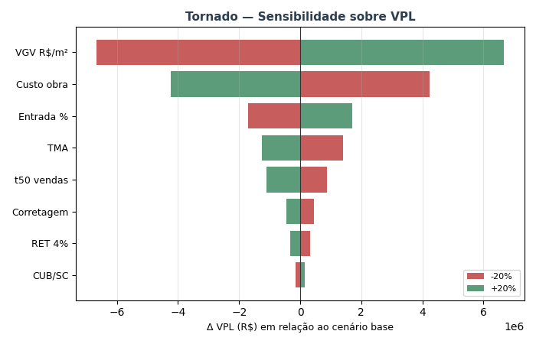
TORNADO — Sensibilidade sobre VPL (±20% por variável)

Variável | VPL (-20%) | VPL base | VPL (+20%) | Δ VPL (high-low)
VGV R$/m² | R$ 5,472,251 | R$ 12,145,861 | R$ 18,819,470 | R$ 13,347,219
Custo obra | R$ 16,390,298 | R$ 12,145,861 | R$ 7,901,423 | -R$ 8,488,875
Entrada % | R$ 10,440,514 | R$ 12,145,861 | R$ 13,851,207 | R$ 3,410,693
TMA | R$ 13,549,459 | R$ 12,145,861 | R$ 10,884,075 | -R$ 2,665,384
t50 vendas | R$ 13,028,984 | R$ 12,145,861 | R$ 11,046,282 | -R$ 1,982,702
Corretagem | R$ 12,604,287 | R$ 12,145,861 | R$ 11,687,434 | -R$ 916,853
RET 4% | R$ 12,472,383 | R$ 12,145,861 | R$ 11,819,338 | -R$ 653,045
CUB/SC | R$ 12,002,154 | R$ 12,145,861 | R$ 12,289,808 | R$ 287,654

MONTE_CARLO
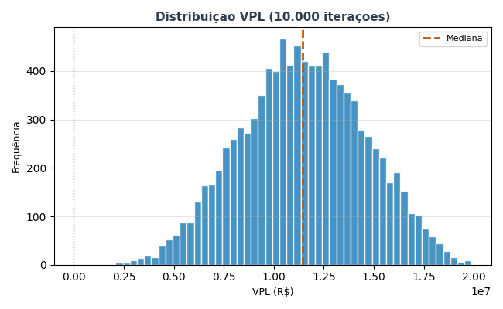
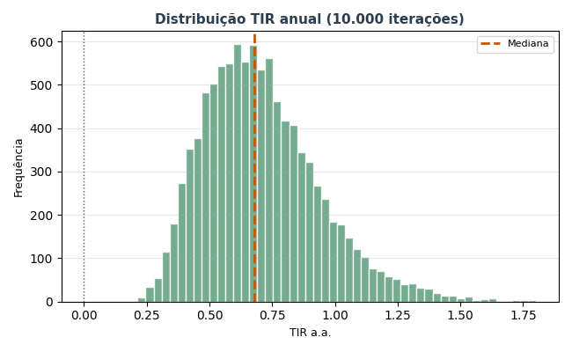
MONTE CARLO — 10.000 iterações
ÂNCORA: a simulação usa o ORÇAMENTO PARAMÉTRICO ENTREGUE como custo base (R$ 24.45 milhões — v00-final). custo_obra_fator = 1,00 representa executar exatamente o orçamento entregue. As variações (±10%) simulam desvios realistas de execução (aditivos, concorrência, replanejamento).

Estatística | VPL (R$) | TIR a.a. | Margem
Mediana | R$ 11,423,859 | 67.8% | 37.3%
Média | R$ 11,442,387
P10 | R$ 7,343,010 | 43.4%
P50 | R$ 11,423,859 | 67.8%
P90 | R$ 15,547,847 | 101.6%
Desvio padrão | R$ 3,099,072

P(VPL > 0) | 100.0%
P(TIR > TMA) | 100.0%
P(Margem > 15%) | 100.0%

